Лист1
 |  |  | Торговий Дім "S-Prof" м. Львів вул. Городоцька 242 Тел: +38(032) 242-06-40
№ | Артикул | Виробник | Опис | Розміри | кВт | Кі-сть | Ціна, євро | Сума, євро | Сума з знижкою, євро | Зображення
1 | ARES 050 | Monolith (Італія) | Рукомийник безконтактний |  |  | 2 | 290 | 580 | 435 | 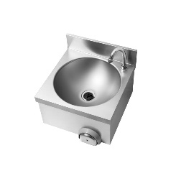
2 | P0201020249 | Monolith (Італія) | Зміщувач з душем та краном |  |  | 2 | 260 | 520 | 390
3 | CE 24F VE | Elframo (Італія) | Посудомийна машина Elframo CE 24F VE купольного типу. Тип підключення 3-фази 400 В. Нагрівальні елементи зроблені зі сплаву Incoloy 800 Температура ванни встановлена на 55°C Регульований термостат бойлера Омивач та ополіскувач з нержавіючої сталі Електричні частини доступні з фронтальної сторони Витрати води для ополіскування: 3 л Час циклу: 60/120/180 с Корисна висота: 400 мм Об’єм ванни: 46 л Корзина: 500x500 мм | 650*755*1450 | 9.8 | 1 | 3120 | 3120 | 2340 | 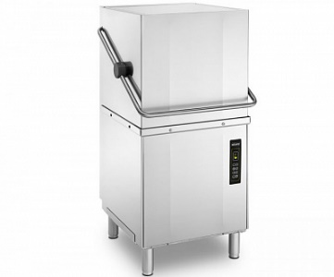
4 | LT 12 | DVA (Італія) | Фільтр-пом’якшувач DVA LT12, для води. Максимальний потік: 1000 л/год Робочий тиск: 1-8 бар | 190*255*500 |  | 2 | 89 | 178 | 133.5
5 | BGN3 (2D) | Frenox (Туреччина) | Холодильний стіл 3 -х дверний (замість дверей шухляди) Корпус шафи та внутрішній об'єм виконані з нержавіючої сталі AISI 430 2B. Автоматичне розморожування Експлуатація при температурі навколишнього середовища 43 ° C та вологості 65% Ізоляція з поліуретану в корпусі Регульовані по висоті ніжки Температурний режим від -2 до 8 °С Підключення 230 В | 1865x700x850 | 0.4 | 3 | 3412 | 10236 | 7677 |  | 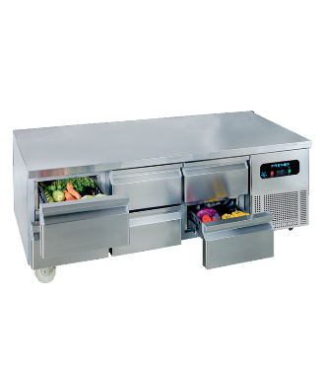
6 | BMN-155 | Frenox (Туреччина) | Стіл саладетта 2-х дверний (з шухлядами) Автоматичне розморожування; Хладагенти: R 134 та R 404; Експлуатація при температурі навколишнього середовища 43 ° C та вологості 65%; Місткість GN 1/3 -7шт.Ізоляція з поліуретану в корпусі; Замок; Регульовані по висоті ніжки. Температура від -2 до + 8 °С Підключення 220 В | 1400*700*1090 | 0.3 | 1 | 3453 | 3453 | 2589.75 | 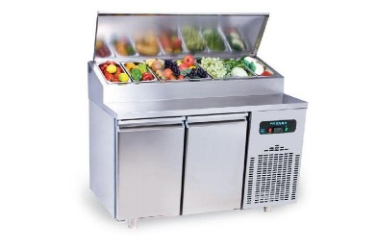
7 | SW- D 5 | CAS (Корея) | Вага на 5 кг Платформа з пластика нтерфейс RS-232С Точність вимірювання 1 г Живлення від мережі Діагностика помилок |  |  | 7 | 130 | 910 | 682.5
8 | BGL3 (2D) | Frenox (Туреччина) | Морозильний стіл 3-х дверний (замість дверей - шухляди) Температурний режим від -22 до -10 °С Автоматичне розморожування Примусовий випарник води за допомогою гарячого газу Ізоляція з поліуретану в корпусі Регульовані по висоті ніжки Підключення 230 В | 1865x700x850 | 0.5 | 1 | 4194 | 4194 | 3145.5 | 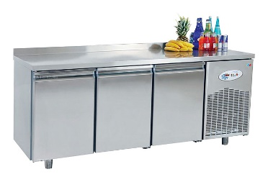
9 | M500Z | Juka (Польща) | Морозильна ларь для зберігання охолоджених продуктів при низьких, стабільних температурах. Діапазон робочих температур -14...-23°C Об'єм корисний - 437 дм³ Кошики 1 шт в комплекті | 1436*740*910 | 0.32 | 1 | 670 | 670 | 502.5 | 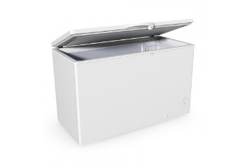
10 | A150513 | Bartscher (Німеччина) | Рисоварка на 8 л використовується для приготування рису для суші та інших страв, підтримки готових продуктів в теплому стані. Корпус з нержавіючої сталі Ємність з протипригарним покриттям Функції: варка, підтримка тепла Індикація приготування та підтримки температури Силіконовий килимок для захисту від пригоряння Підігрів навколо продукту В комплекті: мірний стакан, ложка, перфорована ложка Підключення тип 230 В | 320*320*350 | 1.95 | 1 | 240 | 240 | 180 | 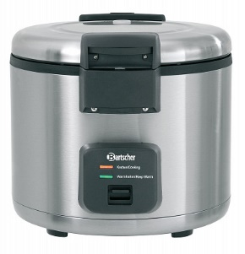
11 | FE 780-13 E | RM Gastro (Чехія) | Фритюрниця електрична 13+13 л,За опцією 1 великий кошик або 2 середні кошики Високий коефіцієнт співвідношення потужності та обсягу олії. Температура +50 ... +190 С. Підключення 380 В. | 800*730*900 | 19.8 | 1 | 3665 | 3665 | 2748.75 | 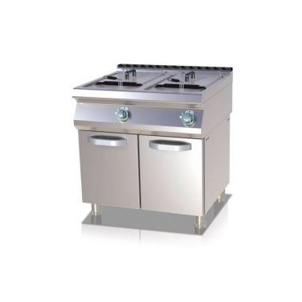
12 | LP 61 VE | Elframo (Італія) | Котломиюча посудомийна машина для кухонного інвентаря Цикл мойки: 120 / 240 / 360 сек. Размер кассеты: 550х550 мм Высота загрузочного окошка: от 685 до 850 мм Температура подключаемой воды: 55 °С Расход воды для ополаскивания: 5 л Підключення 380 В | 675х841х2014 | 11.3 | 1 | 6033 | 6033 | 4524.75 | 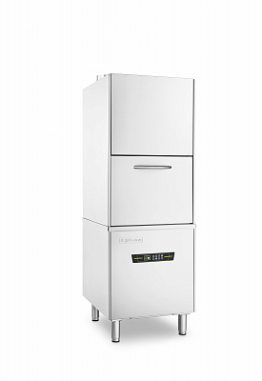
13 | iCombi Pro XS 6-2/3 | Rational (Німеччина) | Апарат на 6 рівнів завантаження під протвення GN 2/3 який поєднує компактність та потужність iCombi Pror® Апарат глибиною усього 62,1 см, та шириною 65.5 см обладнаний усіма найважливішими функціями, гарантуючими високу якість та максимальну ефективність. Переваги пароконвектомату Rational iCombi Pro XS: Постійна якість страв Простий в обслуговуванні Мінімальні поточні витрати Відсутність витрат на очищення вручну Температура робочої камери до 300 C та інтелектуальне керування мікрокліматом дозволяє готувати на грилі, в режимах "З скоринкою" та "Випікання" навіть при повному завантаженні апарату. Напруга мережі: 400 В | 655*621*567 | 5.7 | 2 | 8090 | 16180 | 12135 | 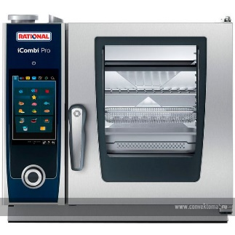
 | 60.30.968 | Rational (Німеччина) | Консоль для кріплення до стіни Typ 6 2/3 E |  |  | 2 | 320 | 640 | 480 | 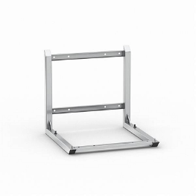
14 | 692221 | Stalgast (Польща) | Тільки для внутрішнього користування 2 лампи 20 Вт Знімний піддон Радіус дії: 50 м | 650х95х320 | 0.04 | 3 | 60 | 180 | 135
15 | SPI 740 E | RM Gastro (Чехія) | Індукційна плита 2-х камфорочна 2 конфорки діаметром 12-23 см (2x3.5 кВт) Ефективна система внутрішнього охолодження що запобігає перегріванню Контроль потужності відбувається регулюванням 6-позиційними ручками Підключення: 3 фази 400 В | 400*730*300 | 7 | 1 | 6565 | 6565 | 4923.75 | 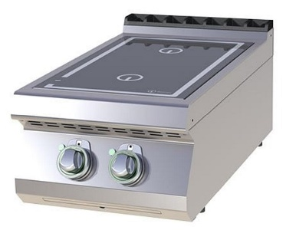 | На вибір
 | P 740 | RM Gastro (Чехія) | База під індукцію | 400*730*600 |  | 1 | 275 | 275 | 206.25
 | 105985 | Bartscher (Німеччина) | Індукційна плита, настільна. 2 конфорки з роздільним включенням Поверхня зі склокераміки Schott Ceran (290x470 мм) Корпус з нержавіючої сталі Потужність конфорок: 1.8 кВт – передня, та 1.8 кВт – задня Функція розпізнавання посуду Захист від перегріву Підключення: 1 фаза 230 В | 340*590*110 | 3.5 | 1 | 2120 | 2120 | 1590 | 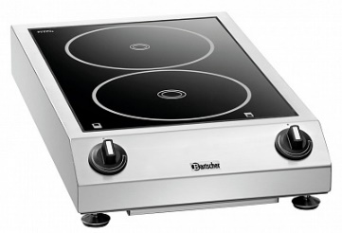
16 | AMB-IC110L | Amerbox (США) | Візок для льоду ICE CADDY |  |  | 4 | 900 | 3600 | 2700
17 | A150512 | Bartscher (Німеччина) | Марміт для рису . Призначений для підтримання температури 8.5 кг готового рису. Корпус з нержавіючої сталі Внутрішня чаша термостійка з протипригарним покриттям Підігрів продукту по колу В комплекті ложка для рису та перфорована ложка Підключення тип 230 В | 395*465*395 | 0.11 | 1 | 230 | 230 | 172.5 | 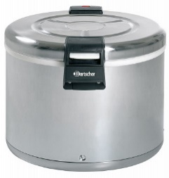
 |  |  | Монтажні комплекти |  |  | 1 | 95 | 95 | 72
Загальна сума, євро |  |  |  |  |  |  |  | 63684
Загальна сума з знижкою, євро |  |  |  |  |  |  |  |  | 47763.75

